상품제안서
지니큐 무선 휴대용청소기 (거치대포함) | 상품코드: S21275

 |  |  |  |  |  |  | 02-713-8555 | www.synergygift.co.kr
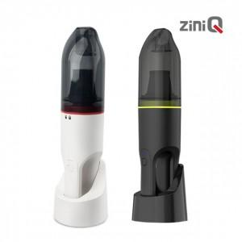

【상세/제작정보】 | 무선 휴대용 청소기<br>차량용 미니 청소기<br>가정용 미니 청소기

【인쇄/포장옵션】 | 레이저, 풀칼라 / 포장지포장

【공급단가】 | 수량 | 20~ | 100~ | 300~ | 500~ | 1,000~
*VAT별도 | 단가 | 26,590원 | 25,150원 | 23,930원 | 23,310원 | 22,900원

【상품 URL】 | https://www.synergygift.co.kr:443/src/goods_detail.php?gdno=21275

